Deckblatt
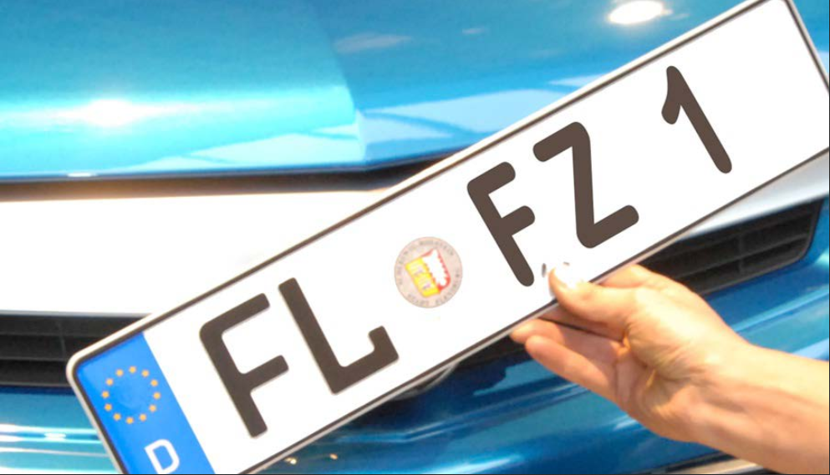
Kraftfahrt- Bundesamt

Fahrzeugzulassungen (FZ)
Bestand an Kraftfahrzeugen und
Kraftfahrzeuganhängern nach
Zulassungsbezirken
1. Januar 2020

FZ 1

